关系图
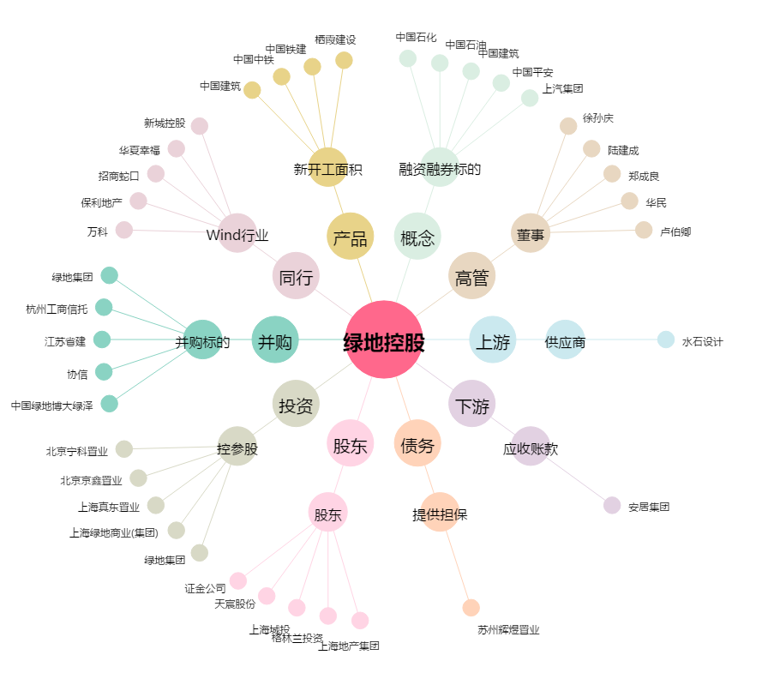
绿地控股[600606.SH] - 关系概览图

